白紙様式
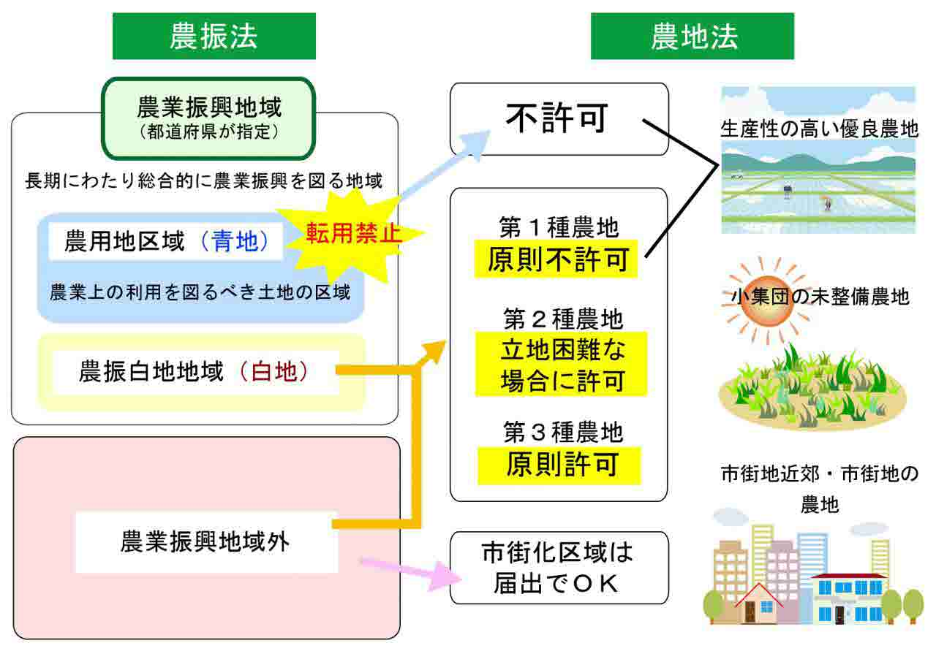
事業認定 事前相談受付様式

番号 | 項 目 | 内 容
1 | 年月日
2 | 対応者
3 | 事業所
4 | 相談者所属
5 | 相談者
6 | 連絡先
7 | 相談形態 | 来課・ＴＥＬ・ＷＥＢ会議・その他（ ）
8 | 添付書類 | 有・無
9 | 事業名
10 | 起業者
11 | 特掲該当の可能性 | 有（ ）・無
12 | 目的 | 税対・農地・収用
13 | 事業認定申請作成の委託 | 委託・市町村作成
14 | 事業認定作成の委託先
15 | 首長の了承 | 済・未
16 | 議会承認 | 済・未
17 | 税務署相談 | 済・未
18 | 部落長等承認 | 済・未
19 | 地権者の承認 | 済・未
20 | 使用する土地の有無 | 有・無
21 | 地籍調査 | 済・未
22 | 登記地目
23 | 現況地目
24 | 起業地面積 | ㎡
25 | 地権者の人数 | 人
26 | 単価 | 円／㎡
27 | 土地代 | 円
28 | 建物等の有無 | 有・無
29 | 補償見込額 | 円
30 | 農地法の指定 | 有・無
31 | 農地法 種類 | 第 種
32 | 農業振興地域 | 農用地区域（青地）・農振白地地域（白地）・無
33 | PFI方式の適用 | 有・無
34 | 事業の概要
35 | 事業実施の経緯
36 | 事業への反対意見
37 | 事業の隘路となっていること
38 | 協議にて確認したいこと
39 | 県からの回答
① | 何号対象の事業か。
② | 詳しくは何を行うのか。
③ | なぜ行うのか。何が問題なのか。（必要性）
④ | 誰が行うのか。十分な意思・能力はあるか。（組織・体制）
⑤ | 地域住民等からの意見・要望はあったか。あれば、反映したか。
⑥ | 行うに当たり、何を根拠に、何を決定したのか。
⑦ | 場所はどこか、適正か。その理由は。（利便性等）
⑧ | 規模は。その根拠（適応法令等）は適正か。最小限度の（面積）取得であるか。（駐車場も同じく）
⑨ | 移転であるか。移転であるなら、元の場所はどうするのか。（移転の必要性）
⑩ | いつ完成するのか。（竣工、開設時期の確認）
⑪ | その効果は、また、効果の見込は。（利益、公益性）
⑫ | ３候補地の比較の仕方は適切か。（条件の設定からの確認）。
⑬ | ４条地の存在は。（存在する場合、管理者の意見書が必要である。）
⑭ | 法令制限の土地の存在は。（存在する場合、行政機関の意見書必要）
⑮ | 失われる利益については、適切に扱われているか。
⑯ | その他、添付資料にあるべきものがあるか。
⑰ | その他、参考資料にあるべきものがあるか。

